【記入例】個別レシート貼付票
領収書No： | 1 |  |  |  |  |  | ※消費税込の記載とすること
領収日： | 2026 年 7月 20日
内容・金額： |  |  |  |  |  |  | 単位：円
内容 | 食材・ 消耗品費 | 使用料 | 印刷費 | 保険料 | 謝礼金 | 通信費 | 旅費
金額 | 1570
計 | 1,570

 |  | 領収書貼付

★領収日が、交付決定日以降～3/31までの日付か確認！
★消費税額（10％or8％、内税or外税）に注意！
（添付は内税のレシート）
★クーポン、ポイント利用分が含まれていないか確認！
（クーポンやポイントで支払われた場合は補助金対象外となります。）

領収書No： | 2
領収日： | 2026 年 8月 2日
内容・金額： |  |  |  |  |  |  | 単位：円
内容 | 食材・ 消耗品費 | 使用料 | 印刷費 | 保険料 | 謝礼金 | 通信費 | 旅費
金額 | 1,279
計 | 1,279

 |  | 領収書貼付

★消費税額（10％or8％、内税or外税）に注意！
（添付は外税のレシート）

領収書No： | 3
領収日： | 2026 年 8月 2日
内容・金額： |  |  |  |  |  |  | 単位：円
内容 | 食材・ 消耗品費 | 使用料 | 印刷費 | 保険料 | 謝礼金 | 通信費 | 旅費
金額 |  | 10200
計 | 10,200

別紙

 |  | 領収書貼付

★レシート・領収書がA4サイズの場合は別紙に添付しましょう。
★領収書には領収書番号を忘れずに記載しましょう。

領収書No：
領収日：
内容・金額： |  |  |  |  |  |  | 単位：円
内容 | 食材・ 消耗品費 | 使用料 | 印刷費 | 保険料 | 謝礼金 | 通信費 | 旅費
金額
計

 |  | 領収書貼付

③

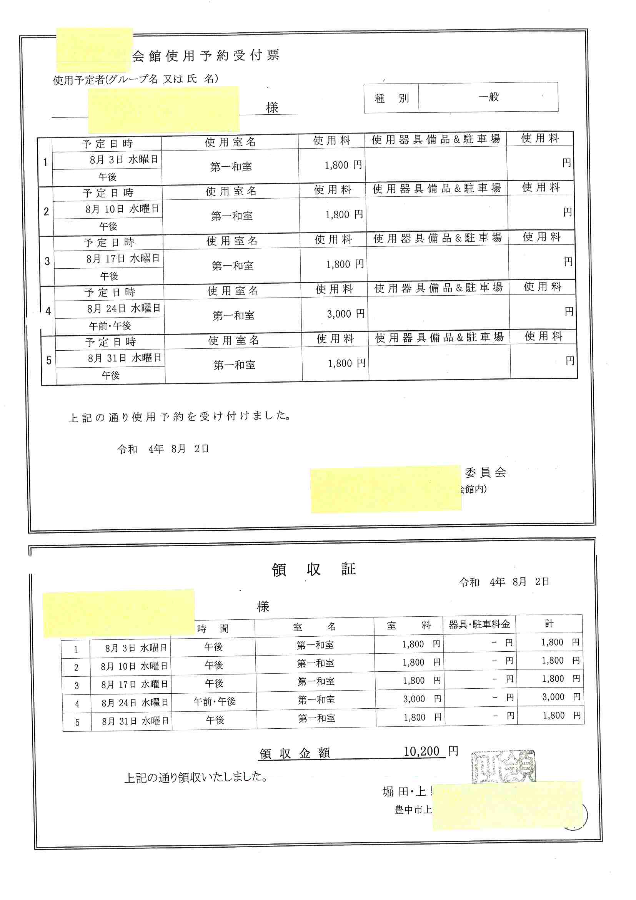

★レシート・領収書がA4サイズの場合は別紙に添付しましょう。
領収書には領収書番号を忘れずに記載しましょう。

